TAC y Capturas 9a
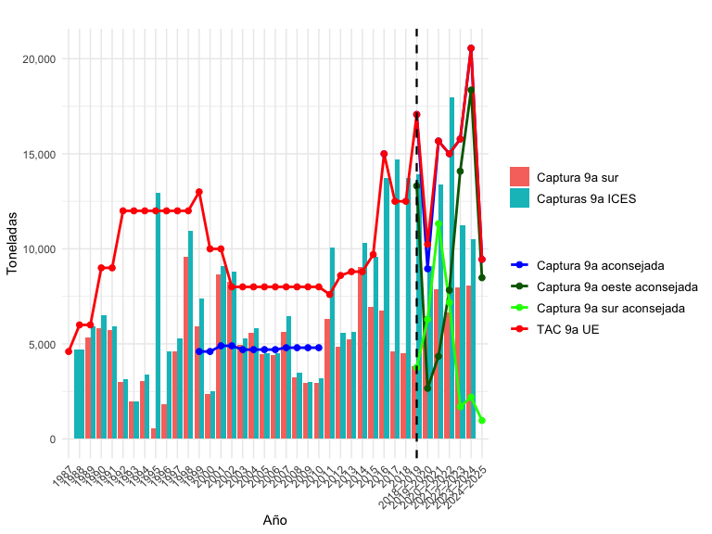
Año | Captura 9a aconsejada | TAC 9a UE | Desembarques 9a | Capturas 9a ICES | Captura 9a sur | Captura 9a sur aconsejada | Captura 9a oeste aconsejada
1987 |  | 4600 | 5516
1988 |  | 6000 | 4173 | 4721
1989 |  | 6000 | 5259 | 5944 | 5354.25
1990 |  | 9000 | 2889 | 6487 | 5819.064
1991 |  | 9000 | 3753 | 5922 | 5717.343
1992 |  | 12000 | 2351 | 3166 | 2996.705
1993 |  | 12000 | 1130 | 1984 | 1959.951
1994 |  | 12000 | 1619 | 3388 | 3035.457
1995 |  | 12000 | 10106 | 12956 | 570.6137
1996 |  | 12000 | 6256 | 4595 | 1831.41
1997 |  | 12000 | 4614 | 5295 | 4613.213
1998 |  | 12000 | 8717 | 10962 | 9582.3
1999 | 4600 | 13000 | 7486 | 7409 | 5940.549
2000 | 4600 | 10000 | 2717 | 2502 | 2353.442
2001 | 4900 | 10000 | 5907 | 9098 | 8636.66
2002 | 4900 | 8000 | 5636 | 8806 | 8244.263
2003 | 4700 | 8000 | 6146 | 5269 | 4947.81
2004 | 4700 | 8000 | 6644 | 5844 | 5581.188
2005 | 4700 | 8000 | 4596 | 4515 | 4440.8202
2006 | 4700 | 8000 | 4131 | 4491 | 4389.0914
2007 | 4800 | 8000 | 6282 | 6454 | 5616.245
2008 | 4800 | 8000 | 3244 | 3508 | 3219.627
2009 | 4800 | 8000 | 2349 | 3013 | 2954.921
2010 | 4800 | 8000 | 3291 | 3210 | 2927.4295
2011 |  | 7600 | 10134 | 10076 | 6291.31
2012 |  | 8600 | 5589 | 5589 | 4838.2129
2013 |  | 8800 | 5632 | 5632 | 5231.458
2014 |  | 8800 | 7739 | 10332 | 9046.235
2015 |  | 9700 | 9420 | 9597 | 6950.09
2016 | 15000 | 15000 | 13583 | 13740 | 6741.818
2017 |  | 12500 | 13277 | 14705 | 4610.868
2018 |  | 12500 | 13640 | 13732 | 4498.814
2018–2019 | 17068 | 17068 | 13755 | 13907 | 3814.629 | 3760 | 13308
2019–2020 | 8952 | 10240 | 9008 | 9095 | 6471.7 | 6290 | 2662
2020–2021 | 15669 | 15669 | 13243 | 13364 | 7860.677 | 11322 | 4347
2021–2022 | 15005 | 15005 | 17850 | 17981 | 6631.27 | 7181 | 7824
2022–2023 | 15777 | 15777 | 11014 | 11231 | 7960.425 | 1694 | 14083
2023–2024 | 20555 | 20555 | 10430 | 10491 | 8071.21 | 2201 | 18354
2024–2025 | 9449 | 9449 |  |  |  | 969 | 8480

Capturas 9a sur
 | considerando la proporción semestral | suma de capturas semestrales | Captura aconsejada ICES
1989 | 5,354 | 5,354
1990 | 5,819 | 5,819
1991 | 5,717 | 5,717
1992 | 2,997 | 2,997
1993 | 1,960 | 1,960
1994 | 3,035 | 3,035
1995 | 571 | 571
1996 | 1,831 | 1,831
1997 | 4,613 | 4,613
1998 | 9,582 | 9,582
1999 | 5,941 | 5,941
2000 | 2,353 | 2,353
2001 | 8,637 | 8,637
2002 | 8,244 | 8,244
2003 | 4,948 | 4,948
2004 | 5,581 | 5,581
2005 | 4,441 | 4,441
2006 | 4,389 | 4,389
2007 | 5,616 | 5,616
2008 | 3,220 | 3,220
2009 | 2,955 | 2,955
2010 | 2,927 | 2,927
2011 | 6,291 | 6,291
2012 | 4,838 | 4,838
2013 | 5,231 | 5,231
2014 | 9,046 | 9,046
2015 | 6,950 | 6,950
2016 | 6,742 | 6,742
2017 | 4,611 | 4,611
2018 | 4,499 | 4,499
2018–2019 | 3,815 | 3,815 | 3760
2019–2020 | 6,474 | 6,472 | 6290
2020–2021 | 7,891 | 7,861 | 11322
2021–2022 | 6,644 | 6,631 | 7181
2022–2023 | 7,930 | 7,960 | 1694
2023–2024 | 8,054 | 8,071 | 2201
2025 |  |  | 7266
 |  |  |  |  |  | Captura año calendario junio-julio y naturales enero-diciembre
 | Captura |  |  | Proporción |  | Año | considerando la proporción semestral | suma de capturas semestrales | Captura aconsejada ICES
Año | Total | Semestre 1 | Semestre 2 | Semestre 1 | Semestre 2
1989 | 5,354.25 | 3,906.59 | 1,447.66 | 0.73 | 0.27 | 1989 | 5,354 | 5,354
1990 | 5,819.06 | 3,871.37 | 1,947.69 | 0.67 | 0.33 | 1990 | 5,819 | 5,819
1991 | 5,717.34 | 4,741.85 | 975.493 | 0.83 | 0.17 | 1991 | 5,717 | 5,717
1992 | 2,996.71 | 2,493.28 | 503.425 | 0.83 | 0.17 | 1992 | 2,997 | 2,997
1993 | 1,959.95 | 1,688.03 | 271.92 | 0.86 | 0.14 | 1993 | 1,960 | 1,960
1994 | 3,035.46 | 2,744.95 | 290.512 | 0.9 | 0.1 | 1994 | 3,035 | 3,035
1995 | 570.6137 | 265.2577 | 305.356 | 0.46 | 0.54 | 1995 | 571 | 571
1996 | 1,831.41 | 848.238 | 983.172 | 0.46 | 0.54 | 1996 | 1,831 | 1,831
1997 | 4,613.21 | 2,017.89 | 2,595 | 0.44 | 0.56 | 1997 | 4,613 | 4,613
1998 | 9,582.30 | 3,956.97 | 5,625.33 | 0.41 | 0.59 | 1998 | 9,582 | 9,582
1999 | 5,940.55 | 3,633.26 | 2,307.29 | 0.61 | 0.39 | 1999 | 5,941 | 5,941
2000 | 2,353.44 | 1,080.02 | 1,273.42 | 0.46 | 0.54 | 2000 | 2,353 | 2,353
2001 | 8,636.66 | 4,272.39 | 4,364.27 | 0.49 | 0.51 | 2001 | 8,637 | 8,637
2002 | 8,244.26 | 4,729.27 | 3,514.99 | 0.57 | 0.43 | 2002 | 8,244 | 8,244
2003 | 4,947.81 | 3,566.32 | 1,381.49 | 0.72 | 0.28 | 2003 | 4,948 | 4,948
2004 | 5,581.19 | 3,360.65 | 2,220.54 | 0.6 | 0.4 | 2004 | 5,581 | 5,581
2005 | 4,440.82 | 3,650.54 | 790.2802 | 0.82 | 0.18 | 2005 | 4,441 | 4,441
2006 | 4,389.09 | 3,954.17 | 434.9214 | 0.9 | 0.1 | 2006 | 4,389 | 4,389
2007 | 5,616.25 | 3,832.57 | 1,783.68 | 0.68 | 0.32 | 2007 | 5,616 | 5,616
2008 | 3,219.63 | 1,733.64 | 1,485.99 | 0.54 | 0.46 | 2008 | 3,220 | 3,220
2009 | 2,954.92 | 1,813.52 | 1,141.40 | 0.61 | 0.39 | 2009 | 2,955 | 2,955
2010 | 2,927.43 | 1,775.51 | 1,151.92 | 0.61 | 0.39 | 2010 | 2,927 | 2,927
2011 | 6,291.31 | 3,668.75 | 2,622.56 | 0.58 | 0.42 | 2011 | 6,291 | 6,291
2012 | 4,838.21 | 3,592.26 | 1,245.95 | 0.74 | 0.26 | 2012 | 4,838 | 4,838
2013 | 5,231.46 | 2,271.74 | 2,959.72 | 0.43 | 0.57 | 2013 | 5,231 | 5,231
2014 | 9,046.24 | 5,307.59 | 3,738.65 | 0.59 | 0.41 | 2014 | 9,046 | 9,046
2015 | 6,950.09 | 3,895.42 | 3,054.67 | 0.56 | 0.44 | 2015 | 6,950 | 6,950
2016 | 6,741.82 | 3,619.28 | 3,122.54 | 0.54 | 0.46 | 2016 | 6,742 | 6,742
2017 | 4,610.87 | 3,264.00 | 1,346.87 | 0.71 | 0.29 | 2017 | 4,611 | 4,611
2018 | 4,498.81 | 2,627.08 | 1,871.74 | 0.58 | 0.42 | 2018 | 4,499 | 4,499
2019 | 4,813.58 | 1,942.89 | 2,870.69 | 0.4 | 0.6 | 2018–2019 | 3815 | 3,815 | 3760
2020 | 7,317.35 | 3,601.01 | 3,716.34 | 0.49 | 0.51 | 2019–2020 | 6474 | 6,472 | 6290
2021 | 7,561.60 | 4,144.34 | 3,417.26 | 0.55 | 0.45 | 2020–2021 | 7891 | 7,861 | 11322
2022 | 6,615.11 | 3,214.01 | 3,401.11 | 0.49 | 0.51 | 2021–2022 | 6644 | 6,631 | 7181
2023 | 7,469.53 | 4,559.32 | 2,910.21 | 0.61 | 0.39 | 2022–2023 | 7930 | 7,960 | 1694
2024 | 8,291.00 | 5,161.00 | 3,130.00 | 0.62 | 0.38 | 2023–2024 | 8054 | 8,071 | 2201
 |  |  |  |  |  | 2025 |  |  | 7266 | cambio de modelo y calendario de gestión

